Sheet1
ФОТО | ISBN | НАЗВАНИЕ | АВТОР | КОЛ-ВО СТР | ФОРМАТ (ММ) | МАТЕРИАЛ | ВОЗРАСТ | ВЕС (Г) | Количество книг в коробке | ЦЕНА ОТ 5ШТ | ЦЕНА ОТ 10ШТ | ЦЕНА ОТ 20ШТ | ЦЕНА ОТ 30ШТ | ЦЕНА ОТ 50ШТ | ЗАКАЗ (минимальный заказ - 5000 руб.)
 | 9785604649800 | Музыкальная эко-книга без батареек «Музыкальные соседи» | Лариса Козлова | 14 | 180х180 | КАРТОН | 0+ | 156 | 15 | 340 | 330 | 310 | 290 | 280
 | 9785604849817 | Музыкальная эко-книга без батареек «Ёжиковый чай» | Лариса Козлова | 12 | 180х180 | КАРТОН | 0+ | 137 | 40 | 340 | 330 | 310 | 290 | 280
 | 9785604649862 | Музыкальная эко-книга без батареек «The hedgehog's tea» (Ёжиковый чай на англ.) | Лариса Козлова | 12 | 180х180 | КАРТОН | 0+ | 133 | 20 | 340 | 330 | 310 | 290 | 280
 | 9785604649848 | Детская книга про инклюзию «Разные мы» | Лариса Козлова | 14 | 230х230 | МЯГКАЯ | 3+ | 82 | 20 | 270 | 260
 | 9785604649886 | Книга с классической музыкой “Концерт дедушки-рояля” с творческими заданиями и звукоподражанием | Мария Лапина | 32 | 205х205 | ТВЕРДАЯ | 2+ | 282 | 14 | 380 | 370
 | 9785604649879 | Терапевтическая сказка для мягкого завершения грудного вскармливания “Молочная история Тото” | Анастасия Соколова | 40 | 180х240 | ТВЕРДАЯ | 1.5+ | 328 | 22 | 420 | 410 | 400
 | 9785604649855 | Книга о профессии дирижера “По взмаху палочки” с классической музыкой | Мария Лапина | 32 | 250х300 | ТВЕРДАЯ | 5+ | 400 | 23 | 470 | 460 | 450
 | 9785604649893 | Развивающая книга с классической музыкой и театрализованной аудио-сказкой про кактус “Ай!" | Лариса Козлова | 32 | 220х220 | ТВЕРДАЯ | 3+ | 300 | 24 | 370 | 350
 | 9785605079712 | Раскраска для ДЕВОЧЕК необычная на 5-10 лет |  | 24 | А4 | МЯГКАЯ | 5+ | 112 | 75 | 110 | 100
 | 9785605079743 | Раскраска для МАЛЬЧИКОВ необычная на 5-10 лет |  | 24 | А4 | МЯГКАЯ | 5+ | 72 | 90 | 110 | 100
 | 9785605079729 | Набор развивающих наклеек "Малыш-бельчонок", 80 наклеек |  | 14 | А4 | МЯГКАЯ | 1+ | 108 | 100 | 280 | 270
 | - | Набор акварельных стикеров с нежными пастельными иллюстрациями |  | 5 | А6 | ПВХ | 3+ | 24 |  | 200 |  | 190
 | 669168965257 | Двусторонние развивающие карточки 54 шт |  | 108 | 105х75 | КОРОБКА | 2+ | 127 |  | 300 | 290
 | 9785605079781 | Книга о профилактике излишнего потребления (шопоголизма) у детей "Кусочек неба" | Мэри Шум | 108 | 220х220 | ТВЕРДАЯ | 6+ | 551 | 10 | 900
 | 9785605079774 | Современный этикет | Анастасия Киреева | 288 | 145х215 | ТВЕРДАЯ | 12+ | 570 | 12 | 900
 | - | Шоппер (сумка с ручками) с символикой Нижнего Новгорода, 4 вида |  |  | 35х40х5см |  |  | 110 |  | 700
 | - | Открытки Нижний Новгород, Арзамас, Музыка (всего 9 видов) |  | 1 | А6 | КАРТОН |  | 5 |  |  |  |  |  | 50
 | - | Стикеры Нижний Новгород для туристов |  | 1 | А5 | ПВХ |  | 10 |  |  |  | 120 | 110 | 100
 | - | Шоппер прозрачный цветочный с желтыми лютиками |  |  | 50х29см | СЕТКА |  | 20 |  | 480 | 460 |  | 450 |  | КОНЧИЛСЯ, ВРЕМЕННО ОТСУТСТВУЕТ
 | - | Шоппер прозрачный цветочный с белыми лютиками |  |  | 50х29см | СЕТКА |  | 20 |  | 480 | 460 |  | 450 |  | КОНЧИЛСЯ, ВРЕМЕННО ОТСУТСТВУЕТ
 | - | Шоппер прозрачный цветочный с голубыми лютиками |  |  | 45х40см | СЕТКА |  | 20 |  | 480 | 460 |  | 450 |  | КОНЧИЛСЯ, ВРЕМЕННО ОТСУТСТВУЕТ
 | - | Плакат АЛФАВИТ "Музыкальная азбука" | Мария Лапина | 1 | А2 | ТУБУС | 3+ | 126 | 40 | 320 | 310 |  |  |  | КОНЧИЛСЯ, ВРЕМЕННО ОТСУТСТВУЕТ
 | 9785605079705 | Наклейки "Музыкальные соседи" 40 шт.для детей |  | 18 | 215х215 | МЯГКАЯ | 1+ | 93 | 100 | 230 | 220
 | 9785605079750 | Книга для понимания эмоций "Рита и её эмоции" с классической музыкой | Козлова Лариса | 20 | 180х180 | КАРТОН | 3+ | 200 | 30 | 340 | 320
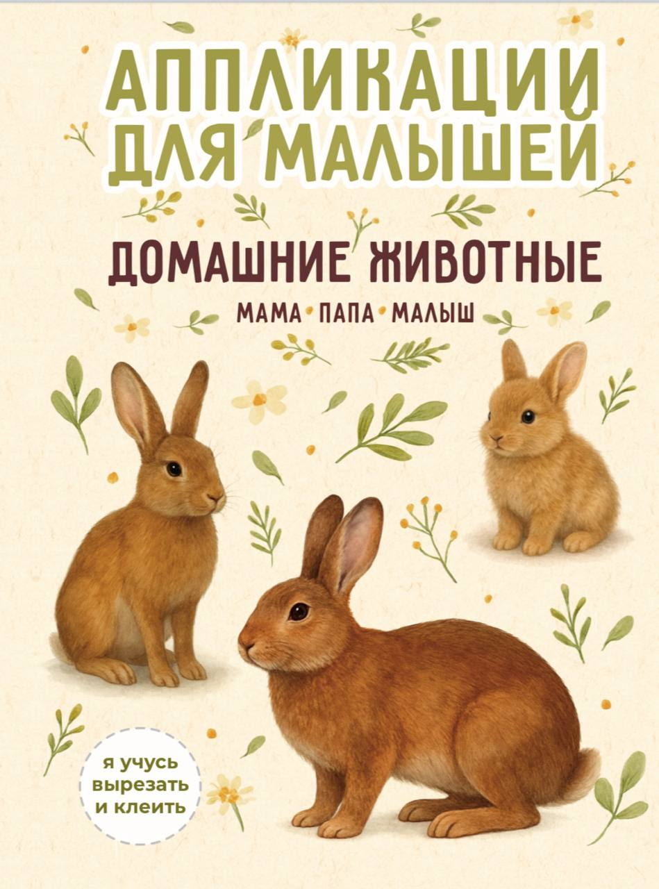 | 669168965264 | Аппликации для малышей набор из 3 брошюр: я клею и вырезаю сам | 3 брошюры единым комплектом | 48 | А5 | МЯГКАЯ | 2+ | 115 | 100 | 140 | 130 | 120 | 110
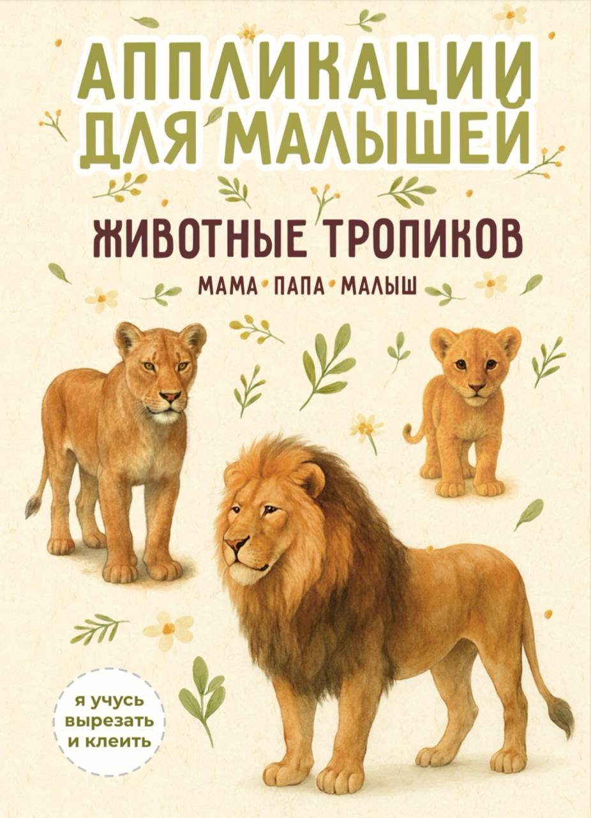 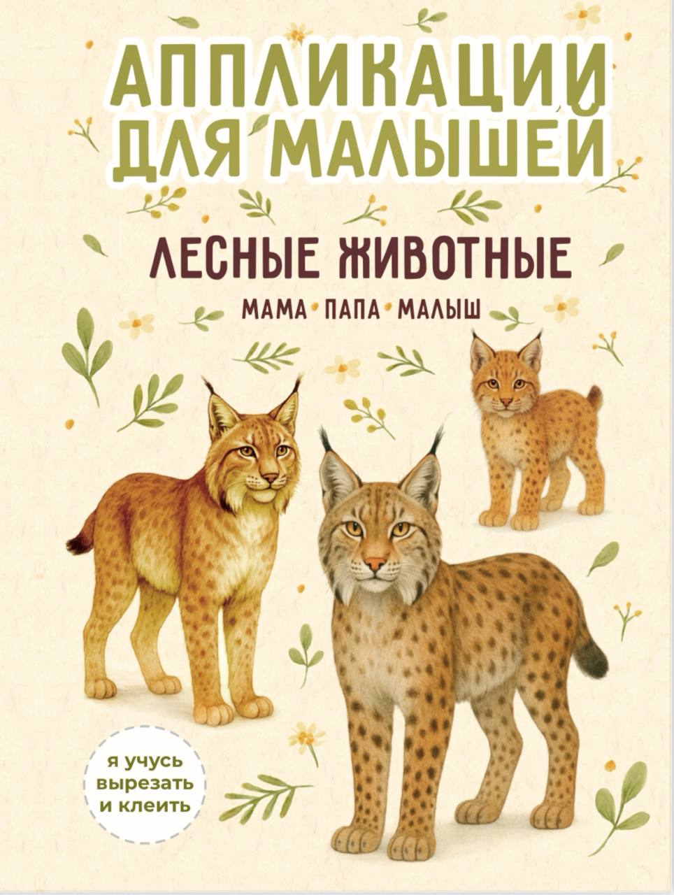 | *** | *** | *** | *** | *** | *** | *** | *** | *** | *** | *** | *** | *** | *** | ***
 | 9785605079798 | "Раскраска для уставшей мамы": не имеет аналогов |  | 24 | А4 | МЯГКАЯ | 18+ | 120 | 75 | 130 |  | 120
 | 9785605427049 | "Семеро в тележке" добрая история о дружбе и щедрости | Коровина Елена | 36 | 16,8х24 | ТВЕРДАЯ | 3+ | 280 | 28 | 380 | 370 | 360 | 350
 | - | 1 кофейный дрип | Roastomania |  |  | индивиудальный пакет | 18+ |  |  | 150
 | 9785605427070 | Сказки со смыслом "Каштановый пирог" (благотворительность, желание побыть одному, сплоченность и синергия в достиежнии общих целей) | Козлова Лариса | 48 | 16,8х24 | ТВЕРДАЯ | 3+ | 317 | 20 | 440 | 430
 | 9785605427056 | Сказки для чувствительных детей "Дикобразик и большие чувства" | Золкина Елена | 64 | 20х20 | ТВЕРДАЯ | 2+ | 300 | 15 | 390 | 380
 |  | Рамка (держатель) магнитная для постера и плаката | 12 мощных магнитов |  | 32см | PLA пластик |  |  |  | 650 |  | 600 |  |  | При необходимости готовы отгрузить поштучно по цене из первого столбца
 |  | Внимание! Стоимость книг рассчитывается из количества по одной позиции (например, при покупке 50 шт. книги "Музыкальные соседи" начинает действовать цена из колонки от 50 шт. только на эту книгу) | www.rabbitsandbooks.com | Ссылка на фото-банк всей продукции: https://disk.yandex.ru/d/8tPQHfpvh5j3Dg

